关系图
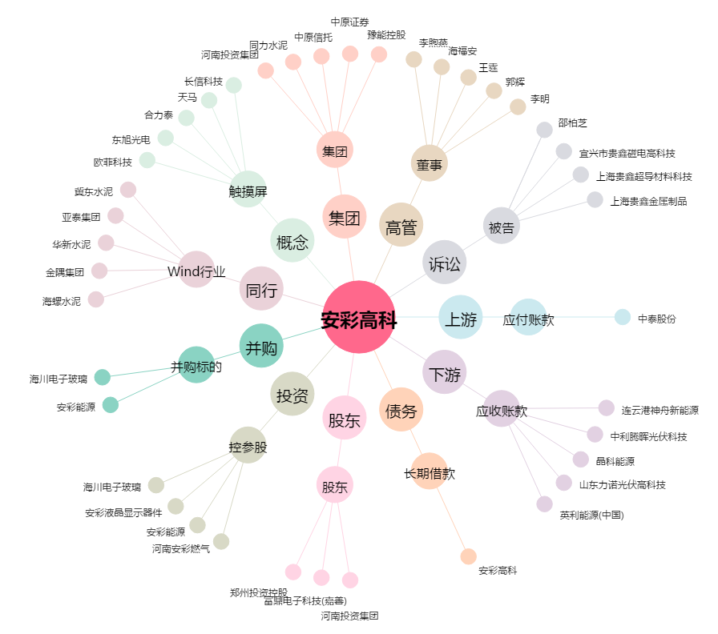
安彩高科[600207.SH] - 关系概览图

